様式
 |  |  |  |  | 家の避難計画 |  |  |  |  |  | マイ・タイムライン |  |  |  |  |  |  |  |  |  |  |  |  |  |  |  | 【作成年月日 |  |  | 年 |  | 月 | 日】

平 常 時
 |  |  | 平常時の確認事項
 |  |  | ■ | 自宅の状況を確認 |  |  |  |  |  | 自宅の危険性について、ハザードマップから確認しましょう。

 |  |  |  | 浸水深 |  |  |  |  | (想定最大規模降雨) |  |  |  |  |  |  |  | ｍ ～ |  |  |  | ｍ |  | 家屋浸水 |  |  |  | 床下 ・ 床上 ・ 軒下 ・ 軒下以上
 |  |  |  |  |  |  |  |  | (計画規模降雨) |  |  |  |  |  |  |  | ｍ ～ |  |  |  | ｍ |  |  |  |  |  | 床下 ・ 床上 ・ 軒下 ・ 軒下以上
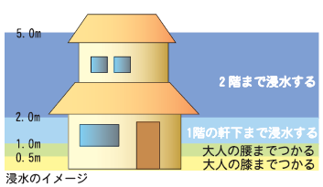
 |  |  |  |  |  |  |  |  | 自宅が家屋倒壊危険ゾーンにある |  |  |  |  |  |  |  |  | □はい □いいえ

 |  |  |  |  |  |  |  |  | 想定最大規模降雨のハザードマップで確認しましょう。
 |  |  |  |  |  |  |  |  | (松前町総合防災マップ(風水害編))

 |  |  |  | 避難する場所 |  |  |  |  | 実際に避難した場合、どのような場所なら避難生活ができるかを考えましょう。

 |  |  |  |  | □浸水域外の避難所 □浸水域外にある親戚・知人の自宅 □近くの頑丈な建物
 |  |  |  |  | □自宅の浸水しない場所（２階など） □その他 |  |  |  |  |  |  |  |  |  |  |  | （ |  |  |  |  |  | ） | ＜複数選択 可＞

 |  |  |  |  | 避難する場所① |  |  |  | 【 |  |  |  |  |  | 】 | ⇒ 避難所への移動手段及び時間 |  |  |  |  |  |  |  |  | 【 |  |  |  |  |  | 】 |  |  | 分
 |  |  |  |  | 避難する場所② |  |  |  | 【 |  |  |  |  |  | 】 | ⇒ 避難所への移動手段及び時間 |  |  |  |  |  |  |  |  | 【 |  |  |  |  |  | 】 |  |  | 分

 |  |  | ■ | 家族の中に、一人で避難することがむつかしい方（子供、高齢の方、障がいをお持ちの方など）
 |  |  |  | 【 |  |  |  |  |  |  |  |  |  |  |  |  |  |  |  |  |  |  |  |  |  |  |  |  |  |  |  |  |  | 】

 |  |  | ■ | 避難する際に支援してくれる方 |  |  |  |  |  |  |  |  | 氏名①： |  |  | 【 |  |  |  |  |  |  |  |  | 】 | 電話番号： |  |  | 【 |  |  |  |  | 】

 |  |  |  |  |  |  |  |  |  |  |  |  | 氏名②： |  |  | 【 |  |  |  |  |  |  |  |  | 】 | 電話番号： |  |  | 【 |  |  |  |  | 】

 |  |  | ■ | 避難する際に声をかける方 |  |  |  |  |  |  |  |  | 氏名①： |  |  | 【 |  |  |  |  |  |  |  |  | 】 | 電話番号： |  |  | 【 |  |  |  |  | 】

 |  |  |  |  |  |  |  |  |  |  |  |  | 氏名②： |  |  | 【 |  |  |  |  |  |  |  |  | 】 | 電話番号： |  |  | 【 |  |  |  |  | 】

 |  |  | ■ | 非常持ち出し品の確認 |  |  |  |  |  | ※避難する際に、必要な持ち出し品の確認をしておきましょう。
 |  |  |  | □食料・水 |  |  |  | □ライト |  |  | □携帯ラジオ |  |  |  | □携帯電話 |  |  |  | □携帯電話充電器 |  |  |  |  | □雨具 |  | □眼鏡 |  | □着替え（下着・オムツ含む）
 |  |  |  | □常備薬（お薬手帳） |  |  |  |  |  | □保険証 |  |  | □簡易トイレ |  |  |  | □タオル・ウエットティッシュ |  |  |  |  |  |  |  |  | □緊急時の連絡先 |  |  |  |  | □現金（小銭も）
 |  |  |  | □生理用品 |  |  |  | □乳児用ミルク |  |  |  |  | □その他 |  |  | （ |  |  |  |  |  |  |  |  |  |  |  |  |  |  |  |  | ）

大雨のおそれ 避難開始時期 災害発生
 |  |  |  |  | 気象・行政の情報 |  |  |  |  |  |  | 避難のポイント

 |  |  |  |  |  |  |  |  |  |  |  | ■ | 避難の準備をする時期を決めておきましょう。

 |  |  |  |  |  |  |  |  |  |  |  | ■ | 避難開始の時期を決めておきましょう。

 |  |  |  |  |  | 〇 | 大雨洪水警報
 |  | 災害発生
 |  | のおそれ
 |  |  |  |  | ● | 警戒レベル３
 |  |  |  |  |  | 高齢者等避難 |  |  |  |  |  | ■ | 実際に避難するために必要なことを考えましょう。
 |  |  |  |  |  | （町発令の避難情報）

 |  | 災害発生
 |  | のおそれ
 |  | の高まり |  |  | ● | 警戒レベル４ |  |  |  |  |  |  |  | ポイント
 |  |  |  |  |  | 避難指示 |  |  |  |  |  |  |  | 「１階が浸水する場合は物を２階に上げる」、「薬などの必要なものを準備する」など、
 |  |  |  |  |  | （町発令の避難情報） |  |  |  |  |  |  |  | 必要な行動をまとめましょう。

 |  |  |  |  |  |  |  |  |  |  |  | ■ | 避難する際の注意点を考えましょう。

 |  |  |  |  |  |  |  |  |  |  |  |  |  | ポイント
 |  |  |  |  |  |  |  |  |  |  |  |  |  | 避難する場所・距離などにより避難するタイミングは異なります。自宅の外に避難する
 |  |  |  |  |  |  |  |  |  |  |  |  |  | 場合は、雨が強くなる前には避難を開始しましょう。

こ こ ま で に 避 難 完 了 し て お く

 |  |  |  |  |  | 〇 | 大雨特別警報
 |  | 災害発生 |  |  | ● | 警戒レベル５ |  |  |  |  |  |  |  |  | ● | 避難が完了していない場合は、直ちに避難開始。
 |  |  |  |  |  | 緊急安全確保 |  |  |  |  |  |  |  |  | ● | 外に避難することがかえって危険な場合は、建物内の安全な場所で安全を確保
 |  |  |  |  |  |  |  |  |  |  |  |  |  |  |  | しましょう。

■ | 必要な情報を集めましょう。
 | ● | 雨量情報 |  |  |  |  |  |  |  |  |  |  |  |  |  |  |  |  | ● | 水位情報
 |  | ・「川の防災情報」（国土交通省） |  |  |  |  |  |  |  |  |  |  |  |  |  |  |  |  |  | ・「川の防災情報」（国土交通省）
 |  | ・「松前町気象観測システム」 |  |  |  |  |  |  |  |  |  |  |  |  |  |  |  |  | ● | 雨雲情報
 |  |  | （https://www.town.masaki.ehime.jp/weather/） |  |  |  |  |  |  |  |  |  |  |  |  |  |  |  |  | ・雨雲の動き（高解像度降水ナウキャスト）（気象庁）
 |  | ・松前町の10日間天気（Tenki.jp） |  |  |  |  |  |  |  |  |  |  |  |  |  |  |  |  |  | ・今後の雨（降水短時間予報）（気象庁）
 | ● | 台風情報 |  |  |  |  |  |  |  |  |  |  |  |  |  |  |  |  | ● | その他
 |  | ・台風情報（気象庁） |  |  |  |  |  |  |  |  |  |  |  |  |  |  |  |  |  | ・警報・注意報情報（気象庁）
 |  | ・デジタル台風：台風情報 - 気象庁と米軍 |  |  |  |  |  |  |  |  |  |  |  |  |  |  |  |  |  | ・危険度分布情報（気象庁）

■ | 家族データ
 | 名前 |  |  |  |  |  |  | 電話番号 |  |  |  |  |  |  | 必需品 |  |  |  |  |  |  | 昼の居場所 |  |  |  |  |  |  | 備考

■ | 便利アプリ |  |  |  |  |  |  |  |  |  |  |  |  |  |  |  |  |  |  |  | ■ | メール配信の登録方法
 | アプリ名 |  |  |  |  | 備考 |  |  |  |  |  |  |  |  |  |  |  |  |  |  |  |  | ①登録サイトへ接続
 | 全国避難所ガイド |  |  |  |  | 避難指示や国民保護情報、気象警報や地震情報などの防災 |  |  |  |  |  |  |  |  |  |  |  |  |  |  |  |  |  | http://bosai.town.masaki.ehime.jp/mail/mobile/
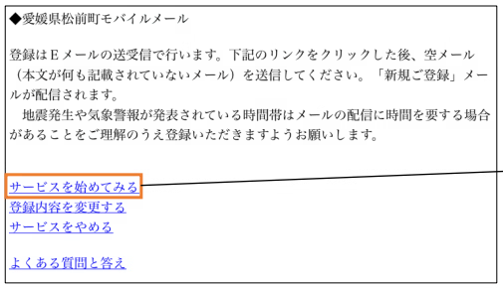
②登録サイトの画面を操作し、空メールを送信
 |  |  |  |  |  | 情報（Ｌアラート®）が配信されます。
 | Yahoo!防災速報 |  |  |  |  | さまざまな防災情報が迅速にプッシュ通知されます。
 |  |  |  |  |  | 現在地と国内３地点まで設定可能で、松前町を設定してお
 |  |  |  |  |  | けば、松前町の防災行政無線の内容も通知されます。
 | ＮＨＫ防災アプリ |  |  |  |  | 災害ニュース、河川情報、気象情報など多種多様な情報収
 |  |  |  |  |  | 集が可能。

■ | 重信川危険度レベル
高齢者等避難の発令判断の目安となる水位です。
避難の準備を整え、お年寄りや子どもは避難を開始してください。
避難指示の発令判断の目安となる水位です。
事前に準備した非常持出品を持ち、避難所・避難場所へ速やかに避難してください。
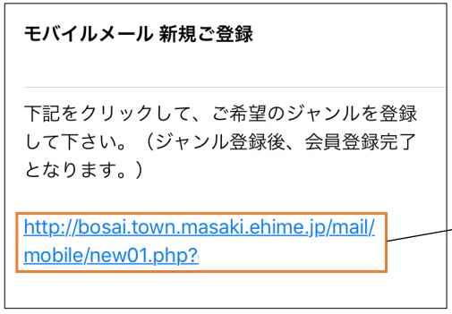
③空メール開封後、操作

④「全て選択」にチェックを入れたあと、「次へ」を選択

⑤「広域地域から選ぶ」を選択

■ | 警戒レベル一覧
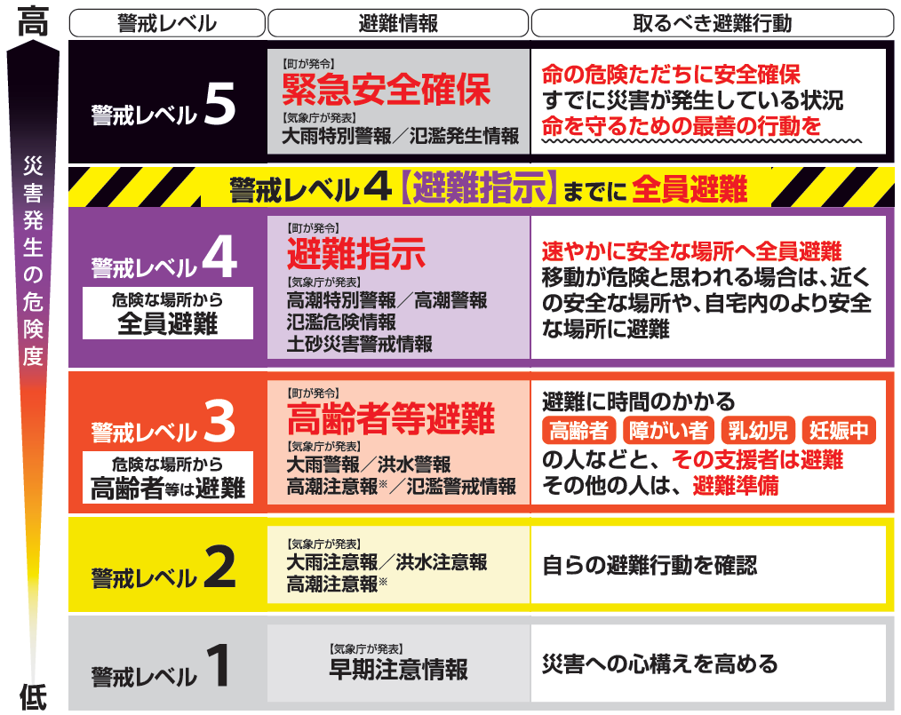
⑥「松前町」にチェックを入れ、「次へ」を選択

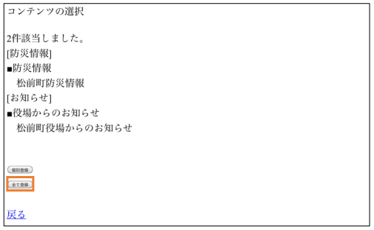
⑦「全て登録」を選択

⑧登録完了

※住民の避難行動は、各個人で異なることに御注意ください。
（居住地の地形や家族構成等の違いに応じ、適切な避難行動及びタイミングが違います。）
※警戒レベル１から５は、必ずしも順番にすべて発表されるものではありません。
（急激な気象状況の変化により、警戒レベル３：高齢者等避難が発令されず、
警戒レベル４：避難指示が発令されることもあります。）

